Feuil1
TABLEAU DE BORD
29/08/2019 |  |  | Equipe : | P-03
 |  |  | Projet : | Pacman

Membres de l'équipe
 Vincent Bougie |  Ludovic Deprey |  Fatima Zahra Banani |  Kelly Roussel |  Abderrahman Meftahi

Objectifs du projet |  |  | ID | Liste de fonctionnalités
Réaliser un jeu PacMan respectant le 'look and feel' le plus possible |  |  | 1 | Afficher la fenêtre du jeu
 |  |  | 2 | Gérer le déplacement avec les flèches
ID | Liste des activités agiles |  | 3 | Ajouter le labyrinthe
A | Extraire les User Story |  | 4 | Gérer les collisions
B | Concevoir l'architecture |  | 5 | Gérer les passages tunnels
C | Refactoring de l'architecture |  | 6 | Ajouter les éléments comestibles
D | Développement de l'application |  | 7 | Ajouter les fantômes
E | Tester l'application |  | 8 | Ajouter les sons
F | Livrer l'application

États de l'avancement du projet - APP1 - SPRINT1
ID | Listes de tâches |  | Plannifié | %Complété | %testé
1 | Réalisé l'architecture de l'application |  | x | 100%
2 | créer une fenêtre de jeux |  | x | 100%
3 | Gestion de la taille de la fenêtre
4 | Créer le squelette de l'application |  | x | 100%
5 | Détecter les évènements claviers |  | x | 80%
6 | faire bouger un carré dans la fenêtre |  | x | 100%
7 | Découper les Tiles |  | x | 10%
8 | Charger le labyrinthe
9 | Afficher le labyrinthe
10 | remplacer le carré par un Pacman
11 | Animation du Pacman
12 | gérer les collisions (empécher le mouvement)
13 | Gestion du passage tunnel
14 | Ajouter les gum/PacGums
15 | Apparition/disparition des fruits
16 | Gérer intéraction food/Pacman
17 | Créer les fantomes
18 | Animation des fantomes
19 | Stratégies de fantomes normaux (mouvements)
20 | Stratégies de fantomes bleus (mouvements)
21 | Intéraction des fantomes normaux /Pacman
22 | Intéraction des fantomes bleus /Pacman
23 | Retour des faontomes bleu au départ
24 | Pause/Resume
25 | Gestion du son
26 | Gestion des niveaux
27 | Créer Menu

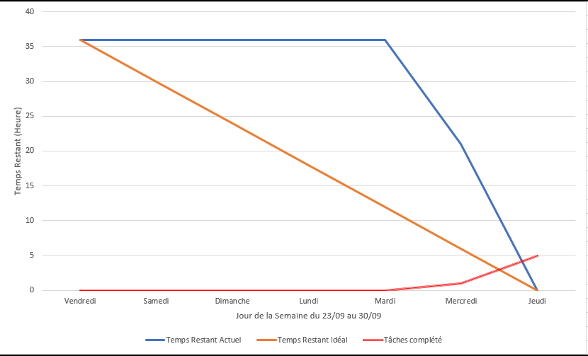
Burndown Chart - APP1 - SPRINT1

